Sheet1
《勇者别嚣张》美术风格以简单明快的风格著称，故意做成像素格的表现形式。咱们实际开发时不一定延续这种美术风格。以下资料仅供参考：

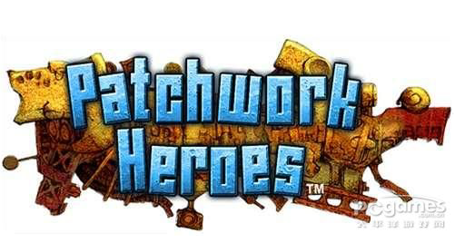

 | LOGO参考

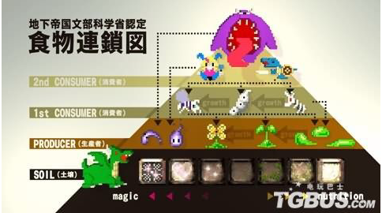

 | 怪物等级，食物链参考

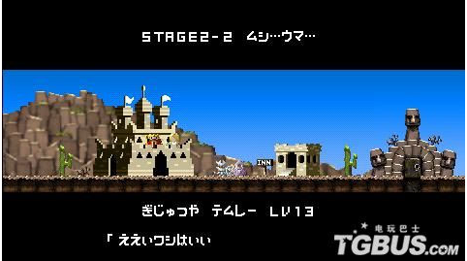

 | 地上参考

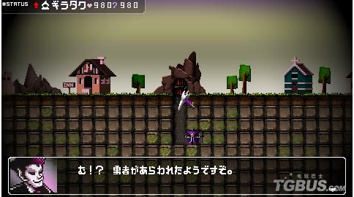

 | 镐头和恶魔以及地下砖块参考

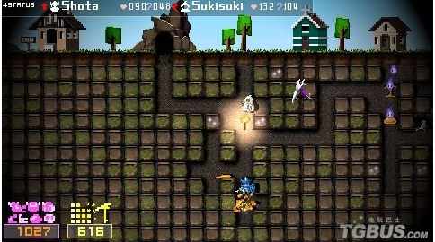

 | 玩法参考，有火把照亮道路等等

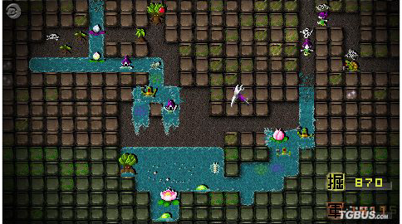

 | 地下水流的表达方式

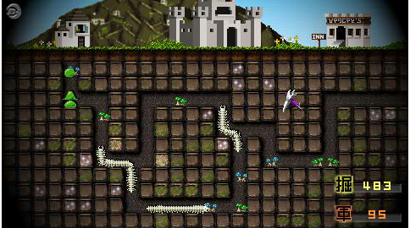

 | 地下道路走向

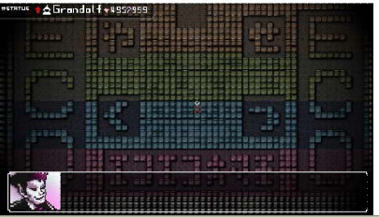

 | 地下砖块分黄，绿，蓝，红四种等级

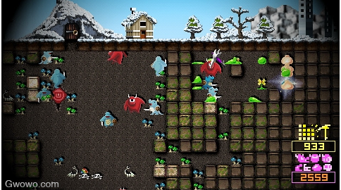

 | 地下生产的怪物和有毒植物，用来抵御英雄，防止抓到魔王（玩家的目的就是保护魔王，杀死来挑战的英雄）

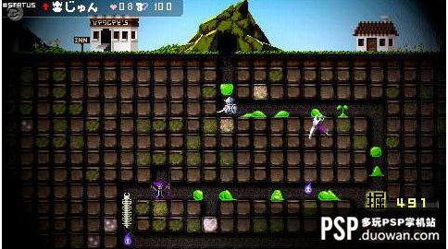

 | 白色人物就是英雄，紫色人物就是魔王

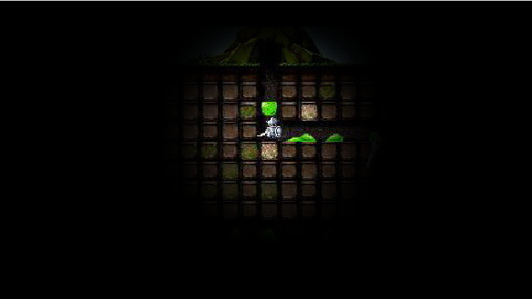

 |  | 视野范围参考

总结，这款游戏道路上出现的是各种怪物，用来杀死进来挑战的勇者和英雄。我们主要精力放在用各种机关来阻止进来挑战的玩家，进来挑战的玩家不会有很大的视野，可以增加火把等道具用来标示道路。核心玩法是防御道具和进攻道具的使用（以上进攻参考）

